Anexo 1

RAZONES PARA ELEGIRNOS

 | Volver

Anexo 6
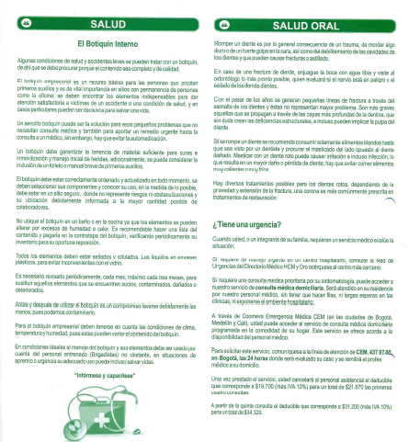

ANEXO 6 : MODELO DEL GERENCIAMIENTO DEL RIESGO EN COLECTIVOS

Introducción:

El Modelo de Gerenciamiento de Riesgo de Colectivos (MGRC), hace parte de los mecanismos de gestión de riesgo del Sector Salud de Coomeva. En este sentido permite identificar, priorizar e intervenir los riesgos en salud de la población afiliada en el ámbito empresarial, buscando disminuir la probabilidad de que ocurra algo que afecte los objetivos organizacionales, y que si acaso ocurren, que sus consecuencias sean lo menos negativas posibles. | Volver

El Modelo pretende no reducirse a actividades meramente operativas para convertirse en una estrategia de integración epidemiológica, de gestión integral en salud, de administración de riesgos y modulación de costo médico. Toma elementos del Modelo de Atención, del Sistema de Atención al trabajador y del Sistema de Administración de Riesgo para atender de manera integral las necesidades en salud de los usuarios afiliados por medio de colectivos empresariales, suple las expectativas de atención integral que tiene la empresa y apoya la gestión comercial de Coomeva Sector Salud.

Objetivo General con LAS EMPRESAS:

Administrar eficientemente el colectivo empresarial, generando productividad y un impacto positivo en la salud de los afiliados, agregando valor al relacionamiento con los empleadores.

Objetivos Específicos:

· Contribuir a inducir la demanda para mejorar el cumplimiento de metas para cobertura de las actividades de protección específica y detección temprana y atención a las enfermedades de interés en salud pública de los cotizantes.

· Contribuir a disminuir la morbimortalidad de la población gerenciada en los colectivos empresariales

· Fortalecer la integralidad de la atención médica desde el consultorio empresarial con las unidades básicas de prestación de servicio asistencial (UBA Ó UPP) y con la red complementaria
· Contribuir a la fidelización de los colectivos empresariales y a mejorar la penetración en las empresas

· Establecer estrategias de modulación de costos que permitan disminuir la siniestralidad de los colectivos empresariales.

Planes de Servicio: Para todos los afiliados.

Atención en salud a los usuarios en las empresas:

Salud Empresarial

1. Estrategia liderada desde Promoción y Prevención.

2. Actividades de educación, demanda inducida, atención y seguimiento a quienes presenten factores de riesgo.

3. La asignación del recurso humano.

4. Portafolio acorde a las prioridades del plan nacional de salud.

Salud sexual y reproductiva.
Salud cardiovascular y prevención de enfermedades crónicas no transmisibles.
Salud oral.
Salud mental.
Salud visual.

Equipo de Trabajo Salud Empresarial

• Medico
• Enfermera Profesional
• Psicóloga
• Auxiliar De Enfermería
• Higienista Oral

Nota: La cantidad del recurso dependerá del tamaño del colectivo.

Administración del riesgo del Colectivo:

CASOS DE ÉXITO DEL MODELO:

EMPRESA DE ENERGIA DEL PACIFICO S.A.

Se reporta el comportamiento de la siniestralidad del colectivo al inicio y actualmente en donde se evidencian los excelentes resultados de la aplicación del modelo.

2006: 110%
Abril 2013: 58%

BANCO POPULAR.

El contrato inicia en el año 2007 con una siniestralidad reportada del 127%; Posterior a la aplicación del Modelo del Gerenciamiento del Riesgo ,al cierre de Abril de 2013 se reporta el 77%

Unido al modelo del gerenciamiento Del Riesgo contamos con un boletín Bimensual especial para los usuarios del colectivo, cuyo propósito es fomentar hábitos de vida saludable y auto-cuidado (Promoción Y Prevención).

Anexo 7
(Para colectivos VIP y objetivo de Medicina Prepagada) dirigida a empleadores y Brokers en donde podrán consultar y
solicitar de sus usuarios, certificados, verificación de contratos, búsqueda en red de prestadores, rastreo y emisión de
certificados entre otros.
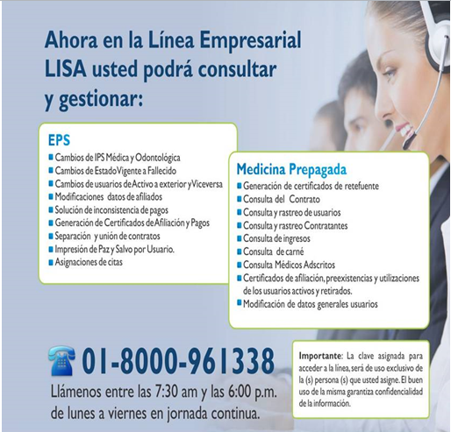
 | Volver

Anexo 8
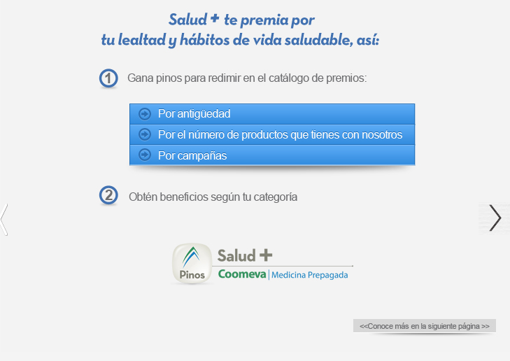
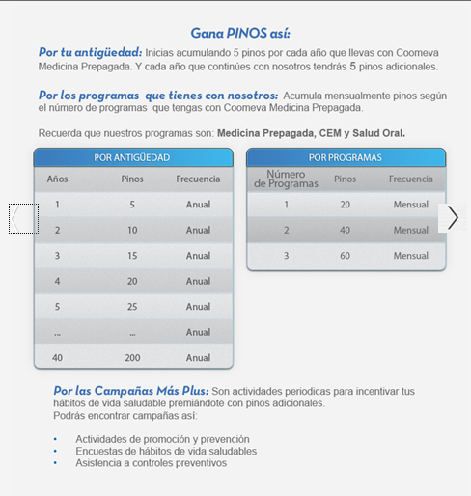
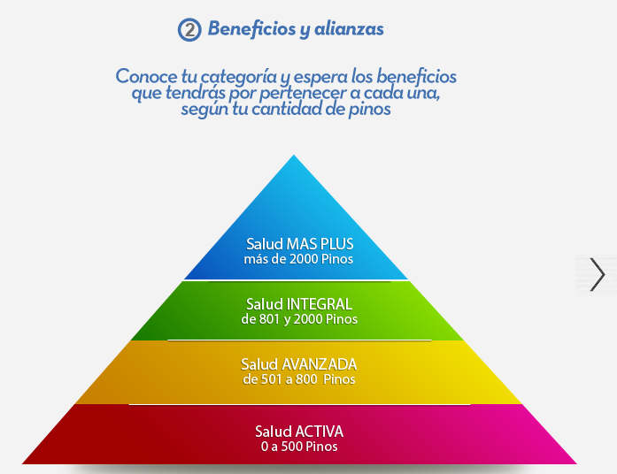
 | SALUD +
 |  | Volver

¿Qué es SALUD + ?
Es un programa de fidelización diseñado para todos nuestros usuarios de Programas de Medicina Prepagada, Salud Oral y/o CEM, con el cual se busca fortalecer y crear hábitos de vida saludables
en todas las etapas de la vida. Además podrán ganar pinos mensuales que podrá redimir por espectaculares premios.

¿Cómo puede ingresar a SALUD + ?
Si nuestro usuario no esta inscrito, debe ingresar a saludmas.pinoscoomeva.com e inscribirse con los datos personales. Además podrá inscribir a los familiares, si son usuarios de Coomeva Medicina Prepagada.

